Master Mech _REV.02
 |  |  |  |  |  | Format No. PDE-048 (8-Sep-2018)
 |  |  |  |  |  | Rev. No. 02 (3-Nov-2022)
JIG Verification Sheet Mechanics jig
JIG Name : |  |  |  | Model :
JIG Code : |  |  |  | Rank :
JIG Index No. : |  |  |  | JIG No.

【 Conditions 】 |  |  | 【 Category 】
Product FW version: |  |  | …………………………………………………………………………………………………………………
JIG drawing version:

No | Category | ID |  | Result | Judge | Remark
 |  |  | Verification Item & Method

 | CONFIRMATION SIGNATURE - Print out and fill in by hand - - 印刷して手書き記載すること -
 | ※ I confirmed above result and approve 1. Jig shipping from Yako 2. Software release 3. Jig transfer to user
 | ※ 上記検証内容を確認し、 1. 治具矢向出荷 2. 矢向ソフトリリース 3. 治具引渡し に同意する。
Approval (PDE)
2nd Check (PDE)
QA
PE (E)
PE (M)
USER
1st Check (PDE)
Prepare (PDE)

Dept.:

2nd Check (PDE)
1st Check (PDE)
【Judgment flow 】

Approvee (PDE)
Prepare (PDE)

Committee judgment
(QA / PE / USER )

If have committee judgment

Catagogy
 |  |  |  |  |  |  | Format No. PDE-048 (8-Sep-2018)
 |  |  |  |  |  |  | Rev. No. 02 (3-Nov-2022)
JIG Verification Sheet Mechanics jig
JIG Name : |  | FFC FOLDING AUTO JIG |  |  | Model : D84,D85,D87,D88
JIG Code : |  | BZ99-FFC-FOLD-1T-03 |  |  | Rank : B2
JIG Index No. : |  | - |  |  | JIG No. | 3

【 Conditions 】 |  |  |  | 【 Category 】
Product FW version: |  | MP |  | …………………………………………………………………………………………………………………
JIG drawing version: |  | 2
 |  |  |  |  |  |  |  |  | Category
No | Category |  | ID |  | Result | Judge | Remark |  | Dummy HEAD |  |  |  | Adjust jig |  |  |  |  |  | CAL JIG |  |  |  |  |  | ASSY(LINE)
 |  |  |  | Verification Item & Method |  |  |  | KMK DH | CD-R DH | CAP LEAK BK/CL | VE DH | INK HEAD | LF Adj | Z Adj | Y Adj | CR Adj | PLATEN Adj | KMK Adj | KMK CAL | VE CAL | CDR CAL | LFP CAL | Master Jig | ASF cal jig | HOT WELDING | UNTRA SONIC Vibration | Leak Checker | Auto PRESS | Hand Press | LIQUID INJECTION | Grease Inject (Hand) | Greas Inject Auto | Label attach | FFC FOLDING | Touch Panel Check | Daisha | CAL SHEET ATTACH | Spong Sheet | Right plate unit | LF EJ belt | TY-RAP jig | Protec assy mistake | Spong Auto | Assy jig

1 | Structure | Genneral | 1 | ความแข็งแรงของโครงสร้างโดยรวมของเครื่องมือเหมาะสมหรือไม่ / วัสดุ(Material) เหมาะสมหรือไม่ツールの全体的な構造の強さは適切ですか。/ 材料は適切ですか？ | P |  |  | o | o | o | o | o | o | o | o | o | o | o | o | o | o | o | o | o | o | o | o | o | o | o | o | o | o | o | o | o | o | o | o | o | o | o | o | o
 |  |  | 2 | ตรงส่วนยึดติด (เช่น Bolt, Nut,Magnet ฯลฯ) ต้องไม่หลวม ไม่หลุด ไม่หาย 固着部品（ボルト、ナット、マグネットなど）は緩まない、抜けない、欠品なきこと。 | P |  |  | o | o | o | o | o | o | o | o | o | o | o | o | o | o | o | o | o | o | o | o | o | o | o | o | o | o | o | o | o | o | o | o | o | o | o | o | o
 |  |  | 3 | ชิ้นส่วนของเครื่องมือต้องไม่ขาดหาย ต้องไม่เสียรูป ツールの部品は欠品、変形なきこと。 | P |  |  | o | o | o | o | o | o | o | o | o | o | o | o | o | o | o | o | o | o | o | o | o | o | o | o | o | o | o | o | o | o | o | o | o | o | o | o | o
 |  |  | 4 | Tool Name/Tool Code และ สัญลักษณ์บ่งชี้ (เช่น ป้าย Start,Stop,Emergengy, OK,NG,ON,OFF) ต้องระบุอย่างถูกต้อง และชัดเจน Tool Name/Tool Codeと記号 Start,Stop,Emergengy, OK,NG,ON,OFFの看板など) は正確に記載し、見やすいこと。 | P |  |  | o | o | o | o | o | o | o | o | o | o | o | o | o | o | o | o | o | o | o | o | o | o | o | o | o | o | o | o | o | o | o | o | o | o | o | o | o
 |  | Surface | 5 | การชุบผิวงาน,ชุบแข็งผิวงาน,ความละเอียดผิวงานถูกต้องตาม Drawing และมีการลบคมชิ้นงานหรือไม่ 図面に従って表面処理、焼入れ、表面精密度精度が正確で面取りを行いますか？ | P |  |  | o | o | o | o | o | o | o | o | o | o | o | o | o | o | o | o | o | o | o | o | o | o | o | o | o | o | o | o | o | o | o | o | o | o | o | o | o
 |  | Clamp (Toggle/ Mechanic Clamp) | 6 | ตำแหน่ง Clamp ต้องถูกต้อง สภาพการทำงานและการเคลื่อนที่ของ Clamp ต้องราบรื่น ไม่ติดขัด クランプの位置が正しくて、クランプの動作と移動がスムースで渋らないこと。 | P |  |  |  |  |  |  |  | o | o | o | o | o | o | o | o | o |  | o |  | o |  | o | o |  | o |  |  |  | o |  | o |  |  | o |  | o | o | o
 |  |  | 7 | แรงกดของClamp ต้องถูกต้องเหมาะสม สามารถจับยึดชิ้นงานได้อย่างมั่นคงแข็งแรง クランプの押し力は適切にワークピースをしっかりと保持すること。 | P |  |  |  |  |  |  |  | o | o | o | o | o | o | o | o | o |  |  |  | o |  | o | o |  | o |  |  |  | o |  | o |  |  | o |  | o | o | o
 |  |  | 8 | ตำแหน่งกดต้องไม่ทำให้เกิดรอยขีดข่วนที่ชิ้นงาน プレス位置でワークピースに傷を付けてはいけません。 | P |  |  |  |  | o |  |  | o | o | o | o | o | o | o | o | o |  |  |  | o |  | o | o |  | o |  |  |  | o |  | o |  |  | o |  | o | o | o
 |  | Condition | 10 | เครื่องมือไม่รบกวนการทำงาน (เช่น ไม่มีชิ้นส่วนใดของเครื่องมือขวางการประกอบชิ้นงาน) ツールは作業を邪魔しないこと。（例えば、ツール全体は部品の組付け上に邪魔しない部分） | P |  |  | o | o | o | o | o | o | o | o | o | o | o |  |  |  |  | o | o | o | o | o | o | o | o | o | o | o | o | o | o | o
 |  |  | 11 | การจัดการที่มีการตอก Pin , Devcon หรือการใช้กาว,Epoxy,น้ำยายึดติดอื่นๆ ต้องถูกต้องเหมาะสม Pin、Devcon、または接着剤、エポキシ、その他の接着剤を使用する作業に適切なこと。 | P |  |  | o | o | o | o | o | o | o | o | o | o | o | o | o | o | o | o | o | o | o | o | o | o | o |  | o | o | o | o | o | o |  | o | o | o | o | o
 |  |  | 13 | การ Fix ตำแหน่งระหว่างเครื่องมือและชิ้นงานต้องถูกต้อง 工具とワークの間の固定位置は正し正しいこと。 | P |  |  | o | o | o | o | o | o | o | o | o | o | o | o | o | o | o | o | o | o | o | o | o | o | o | o | o | o | o | o | o | o | o |  |  |  |  | o
 |  |  | 14 | ส่วน Fix ตำแหน่ง ต้องไม่มี Gap ต้องไม่ลอย ไม่คลาดเคลื่อน 固定位置は隙間、浮き、位置ズレがなきこと。 | P |  |  | o | o | o | o | o | o | o | o | o | o | o | o | o | o | o | o | o | o | o | o | o | o | o | o | o | o | o | o | o | o |  | o | o | o | o | o
 |  | Movement | 15 | ส่วนที่เคลื่อนที่ ต้องเคลื่อนที่อย่างถูกต้องและเคลื่อนที่ต้องไม่ไปชนกับส่วนอื่นของเครื่องมือ 可動部は正しく移動してツールの他の部分と衝突してはいけません。 | P |  |  | o | o | o | o |  | o | o | o | o | o | o | o | o | o | o |  | o | o | o | o | o | o | o |  | o | o | o | o |  | o |  | o | o | o | o | o
 |  |  | 16 | ส่วนเคลื่อนที่กับชิ้นงาน และชิ้นส่วนจะต้องมี Clearance ที่เพียงพอ 可動部とワークそして部品は十分な隙間があること。 | P |  |  | o | o | o | o |  | o | o | o | o | o | o | o | o | o | o |  |  | o | o | o | o | o | o |  | o | o | o | o |  | o |  | o | o | o | o | o
 |  |  | 17 | Stopper ที่ใช้หยุดส่วนเคลื่อนที่ต้องถูกต้องเหมาะสม และไม่คลาดเคลื่อนได้ง่าย 可動部分を止めるために使用されるストッパーは正確で、ズレし難い。 | P |  |  | o | o | o | o |  | o | o | o | o | o | o | o | o | o | o |  |  | o | o | o | o | o | o |  | o | o | o | o |  | o |  | o | o | o | o | o
 |  | Handle | 23 | ตำแหน่งและรูปร่างของ Handle ต้องถูกต้องเหมาะสม (เช่น หยิบจับง่าย,ขนาดเหมาะกับมือ,ไม่เล็กเกินไปจนนิ้วเข้าไม่ได้) ハンドルの位置と形状が正しいこと（取りやすい、手に適したサイズ、指が入れないぐらい小さいことなど） | P |  |  |  |  |  |  |  | o | o | o | o | o | o | o |  |  | o |  | o | o | o | o | o | o |  |  |  | o | o |  | o | o |  | o | o | o | o
 |  | Other | 27 | ต้องรักษา Space ในการทำงานอย่างเพียงพอ (ตำแหน่งปุ่มกด/ตำแหน่งการวางชิ้นงาน) 作業に十分なスペースを保持すること。 | P |  |  |  |  |  |  |  |  |  |  |  |  |  |  |  |  |  |  |  | o | o | o | o | o | o | o | o |  | o |  |  | o |  | o | o | o | o | o
 |  |  | 29 | ต้องตรวจสอบสภาพการทำงานโดยใช้ชิ้นงาน (Product Part) ワークを使用して作業条件を確認すること。 (Product Part) | P |  |  |  |  |  |  |  |  |  |  |  |  | o |  |  |  |  |  | o | o | o | o | o | o | o | o | o | o | o |  |  | o |  | o | o | o | o | o
 |  | Exterior | 51 | พนักงานต้องไม่บาดเจ็บจากส่วน Edge, Bari ของ Plate (※ต้องทำ Chamfer, มุม R ตรงส่วนที่จำเป็น) 従業員がプレートの端、バーリで怪我をしてはいけません（※必要な部分に面取り、R角をしなければならない） | P |  |  | o | o | o | o | o | o | o | o | o | o | o | o | o | o | o | o | o | o | o | o | o | o | o | o | o | o | o | o | o | o | o | o | o | o | o | o
 |  |  | 55 | ให้เก็บข้อมูล(Data)ด้วยชิ้นงานตัวเดียวกันอย่างน้อย 30 ครั้ง 同じワークでデータを少なくとも30回取り込みます。 | P |  |  |  |  |  |  |  |  |  |  |  |  | o |  |  |  |  |  | o | o | o | o | o | o | o | o | o | o | o |  |  | o |  | o | o |  | o
6 | Durability |  | 60 | วัสดุ(Material), ขนาด, สภาพแวดล้อมในการใช้งานต้องถูกต้องเหมาะสม 材料(Material)、サイズ、使用環境は正確であること。 | P |  |  | o | o | o | o | o | o | o | o | o | o | o | o | o | o | o | o | o | o | o | o | o | o | o | o | o | o | o | o | o | o | o | o | o | o | o | o | o
7 | Review |  | 62 | เครื่องมือที่มีระดับความสำคัญสูง จะต้องจัด Review กับแผนกที่เกี่ยวข้องด้วย (รายการที่มี Flag "Y",Rank B2,B1,A) 優先度の高いツールは関連部門とのレビューが必要です。(フラグ「Y」の項目、ランクB2、B1、A） | P |  |  | o | o | o | o | o | o | o | o | o | o | o | o | o | o | o | o | o | o | o | o | o | o | o | o | o | o | o | o | o | o | o | o | o | o | o | o
8 | Specification Drawing |  | 63 | งานจริงกับเนื้อหาใน Spec และ Drawing ต้องตรงกัน現物は仕様書と図面の内容と一致していること。 | P |  |  | o | o | o | o | o | o | o | o | o | o | o | o | o | o | o | o | o | o | o | o | o | o | o | o | o | o | o | o | o | o | o | o | o | o | o | o | o
 |  |  | 64 | Dimension Drawing (Tolerance) กับผล Incoming check ต้องตรงกัน寸法図（公差）と受入チェック結果は一致していること。 | P |  |  | o | o | o | o | o | o | o | o | o | o | o | o | o | o | o | o | o | o | o | o | o | o | o | o | o | o | o | o | o | o | o |  | o |  |  | o | o

 | CONFIRMATION SIGNATURE - Print out and fill in by hand - - 印刷して手書き記載すること -
 | ※ I confirmed above result and approve 1. Jig shipping from Yako 2. Software release 3. Jig transfer to user
 | ※ 上記検証内容を確認し、 1. 治具矢向出荷 2. 矢向ソフトリリース 3. 治具引渡し に同意する。
Approval (PDE)
2nd Check (PDE)
QA
PE (E)
PE (M)
USER
1st Check (PDE)
Prepare (PDE)

Dept.:

2nd Check (PDE)
1st Check (PDE)
【Judgment flow 】

Approvee (PDE)
Prepare (PDE)

Committee judgment
(QA / PE / USER )

If have committee judgment

DATA-JIG-1
 |  |  |  |  |  |  |  |  | Format No. PDE-048 (8-Sep-2018)
 |  |  |  |  |  |  |  |  | Rev. No. 02 (3-Nov-2022)
JIG & TOOL,FA, DATA SHEET
Model : |  | G40 |  |  | Jig ID Control No.:
Tool Name : |  | FFC FOLDING AUTO JIG ( LONG TYPE ) |  |  |  | Latest Spec Ver. :
Tool Code : |  | BZ99-FFC-FOLD-1T-02 |  |  |  | Program Ver. :
Inspected by : |  |  |  |  | Destination Ver. :
Date : |  |  |  |  | Remark :
Product Rev.: |  | MP
Condition Jig Set up and Confirm
Type of Measurement Tool : |  |  |  |  | No.Control of QAA
Checker or Measurement Jig : |  |  |  |  | Jig ID Control No.:
Spec Set up |  | Air_____0.5______Kpa , Mpa |  | Hold Time :__________Sec. |  | Eletrice voltage _____220______V / ______-_____ A
 |  | Setup parameter Yes / No ( If yes , Please attach file )
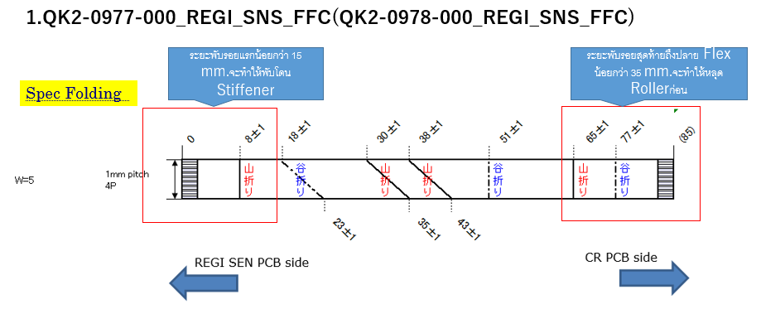

 | Spec FFC
 | 18±1 | 30±1 | 38±1 | 51±1
1
2
3
4
5
6
7
8
9
10
11
12
13
14
15
16
17
18
19
20

 |  |  |  |  |  | Approved | Checked | Cooperated | Prepared

DATA-JIG-2
 |  |  |  |  |  |  |  |  | Format No. PDE-048 (8-Sep-2018)
 |  |  |  |  |  |  |  |  | Rev. No. 02 (3-Nov-2022)
JIG & TOOL,FA, DATA SHEET
Model : |  | G40 |  |  | Jig ID Control No.:
Tool Name : |  | FFC FOLDING AUTO JIG ( LONG TYPE ) |  |  |  | Latest Spec Ver. :
Tool Code : |  | BZ99-FFC-FOLD-1T-02 |  |  |  | Program Ver. :
Inspected by : |  |  |  |  | Destination Ver. :
Date : |  |  |  |  | Remark :
Product Rev.: |  | MP
Condition Jig Set up and Confirm
Type of Measurement Tool : |  |  |  |  | No.Control of QAA
Checker or Measurement Jig : |  |  |  |  | Jig ID Control No.:
Spec Set up |  | Air_____0.5______Kpa , Mpa |  | Hold Time :__________Sec. |  | Eletrice voltage _____220______V / ______-_____ A
 |  | Setup parameter Yes / No ( If yes , Please attach file )
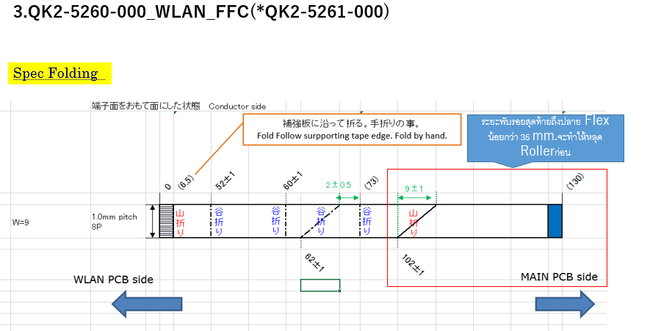

 | Spec FFC
 | 52±1 | 60±1 | 62±1 | 73±1
1
2
3
4
5
6
7
8
9
10
11
12
13
14
15
16
17
18
19
20

 |  |  |  |  |  | Approved | Checked | Cooperated | Prepared

DATA-JIG-5
 |  |  |  |  |  |  |  |  | Format No. PDE-048 (8-Sep-2018)
 |  |  |  |  |  |  |  |  | Rev. No. 02 (3-Nov-2022)
JIG & TOOL,FA, DATA SHEET
Model : |  | G40 |  |  | Jig ID Control No.:
Tool Name : |  | FFC FOLDING AUTO JIG ( LONG TYPE ) |  |  |  | Latest Spec Ver. :
Tool Code : |  | BZ99-FFC-FOLD-1T-02 |  |  |  | Program Ver. :
Inspected by : |  |  |  |  | Destination Ver. :
Date : |  |  |  |  | Remark :
Product Rev.: |  | MP
Condition Jig Set up and Confirm
Type of Measurement Tool : |  |  |  |  | No.Control of QAA
Checker or Measurement Jig : |  |  |  |  | Jig ID Control No.:
Spec Set up |  | Air_____0.5______Kpa , Mpa |  | Hold Time :__________Sec. |  | Eletrice voltage _____220______V / ______-_____ A
 |  | Setup parameter Yes / No ( If yes , Please attach file )
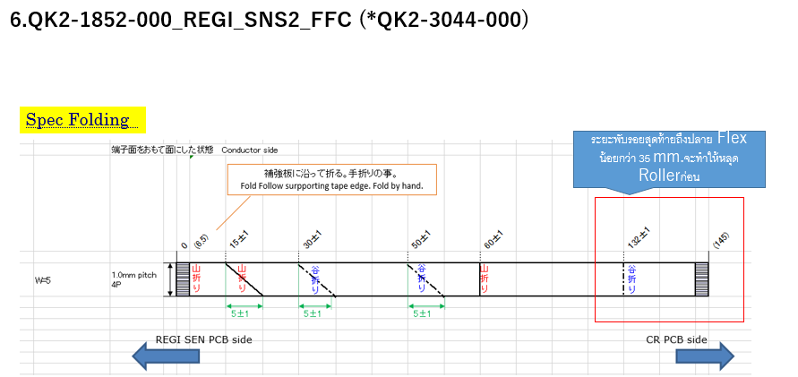

 | Spec FFC
 | 15±1 | 30±1 | 50±1 | 60±1
1
2
3
4
5
6
7
8
9
10
11
12
13
14
15
16
17
18
19
20

 |  |  |  |  |  | Approved | Checked | Cooperated | Prepared

DATA-JIG-5 (2)
 |  |  |  |  |  |  |  |  |  |  |  |  |  |  |  | Format No. PDE-048 (8-Sep-2018)
 |  |  |  |  |  |  |  |  |  |  |  |  |  |  |  | Rev. No. 02 (3-Nov-2022)
JIG & TOOL,FA, DATA SHEET
Model : |  |  |  |  |  | D07 |  |  |  |  | Jig ID Control No.:
Tool Name : |  |  |  |  |  | AUTO INSPECTION |  |  |  |  |  |  | Latest Spec Ver. :
Tool Code : |  |  |  |  |  | QI8-3430-A01 |  |  |  |  |  |  | Program Ver. : | 1.0.0
Inspected by : |  |  |  |  |  | Jaknarong |  |  |  |  | Destination Ver. :
Date : |  |  |  |  |  | 21/02/2024 |  |  |  |  | Remark :
Product Rev.: |  |  |  |  |  | MP
Condition Jig Set up and Confirm
Type of Measurement Tool : |  |  |  |  |  |  |  |  |  |  | No.Control of QAA
Checker or Measurement Jig : |  |  |  |  |  |  |  |  |  |  | Jig ID Control No.:
Spec Set up |  |  |  |  |  | Air_____0.5______Kpa , Mpa |  |  |  | Hold Time :__________Sec. |  |  | Eletrice voltage _____220______V / ______2_____ A
 |  |  |  |  |  | Setup parameter Yes / No ( If yes , Please attach file )

 | ข้อมูลวันที่ 23/01/24 |  |  |  | 151 dip |  | dip ละ 2 pcb
 |  |  |  |  |  |  | pcb ละ 27 point

NG condition
- Nopart
- Wrong part
- Wrong polority
 | NO. | result | NO. | result | NO. | result | NO. | result | NO. | result
 | 1 | OK | 31 | OK | 61 | OK | 91 | OK | 121 | OK
 | 2 | OK | 32 | OK | 62 | OK | 92 | OK | 122 | OK
 | 3 | OK | 33 | OK | 63 | OK | 93 | OK | 123 | OK
 | 4 | OK | 34 | OK | 64 | OK | 94 | OK | 124 | OK
 | 5 | OK | 35 | OK | 65 | OK | 95 | OK | 125 | OK
 | 6 | OK | 36 | OK | 66 | OK | 96 | OK | 126 | OK
 | 7 | OK | 37 | OK | 67 | OK | 97 | OK | 127 | OK
 | 8 | OK | 38 | OK | 68 | OK | 98 | OK | 128 | OK
 | 9 | OK | 39 | OK | 69 | OK | 99 | OK | 129 | OK
 | 10 | OK | 40 | OK | 70 | OK | 100 | OK | 130 | OK
 | 11 | OK | 41 | OK | 71 | OK | 101 | OK | 131 | OK
 | 12 | OK | 42 | OK | 72 | OK | 102 | OK | 132 | OK
 | 13 | OK | 43 | OK | 73 | OK | 103 | OK | 133 | OK
 | 14 | OK | 44 | OK | 74 | OK | 104 | OK | 134 | OK
 | 15 | OK | 45 | OK | 75 | OK | 105 | OK | 135 | OK
 | 16 | OK | 46 | OK | 76 | OK | 106 | OK | 136 | OK
 | 17 | OK | 47 | OK | 77 | OK | 107 | OK | 137 | OK
 | 18 | OK | 48 | OK | 78 | OK | 108 | OK | 138 | OK
 | 19 | OK | 49 | OK | 79 | OK | 109 | OK | 139 | OK
 | 20 | OK | 50 | OK | 80 | OK | 110 | OK | 140 | OK
 | 21 | OK | 51 | OK | 81 | OK | 111 | OK | 141 | OK
 | 22 | OK | 52 | OK | 82 | OK | 112 | OK | 142 | OK
 | 23 | OK | 53 | OK | 83 | OK | 113 | OK | 143 | OK
 | 24 | OK | 54 | OK | 84 | OK | 114 | OK | 144 | OK
 | 25 | OK | 55 | OK | 85 | OK | 115 | OK | 145 | OK
 | 26 | OK | 56 | OK | 86 | OK | 116 | OK | 146 | OK
 | 27 | OK | 57 | OK | 87 | OK | 117 | OK | 147 | OK
 | 28 | OK | 58 | OK | 88 | OK | 118 | OK | 148 | OK
 | 29 | OK | 59 | OK | 89 | OK | 119 | OK | 149 | OK
 | 30 | OK | 60 | OK | 90 | OK | 120 | OK | 150 | OK

 |  |  |  |  |  |  |  |  |  |  |  | Approved | Checked |  | Cooperated | Prepared

